Numune Sonuçlar
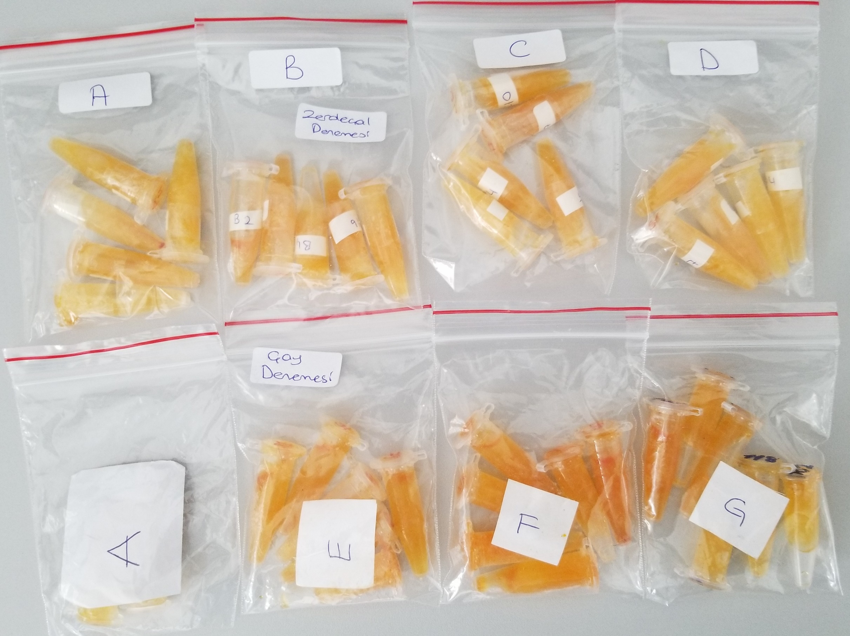
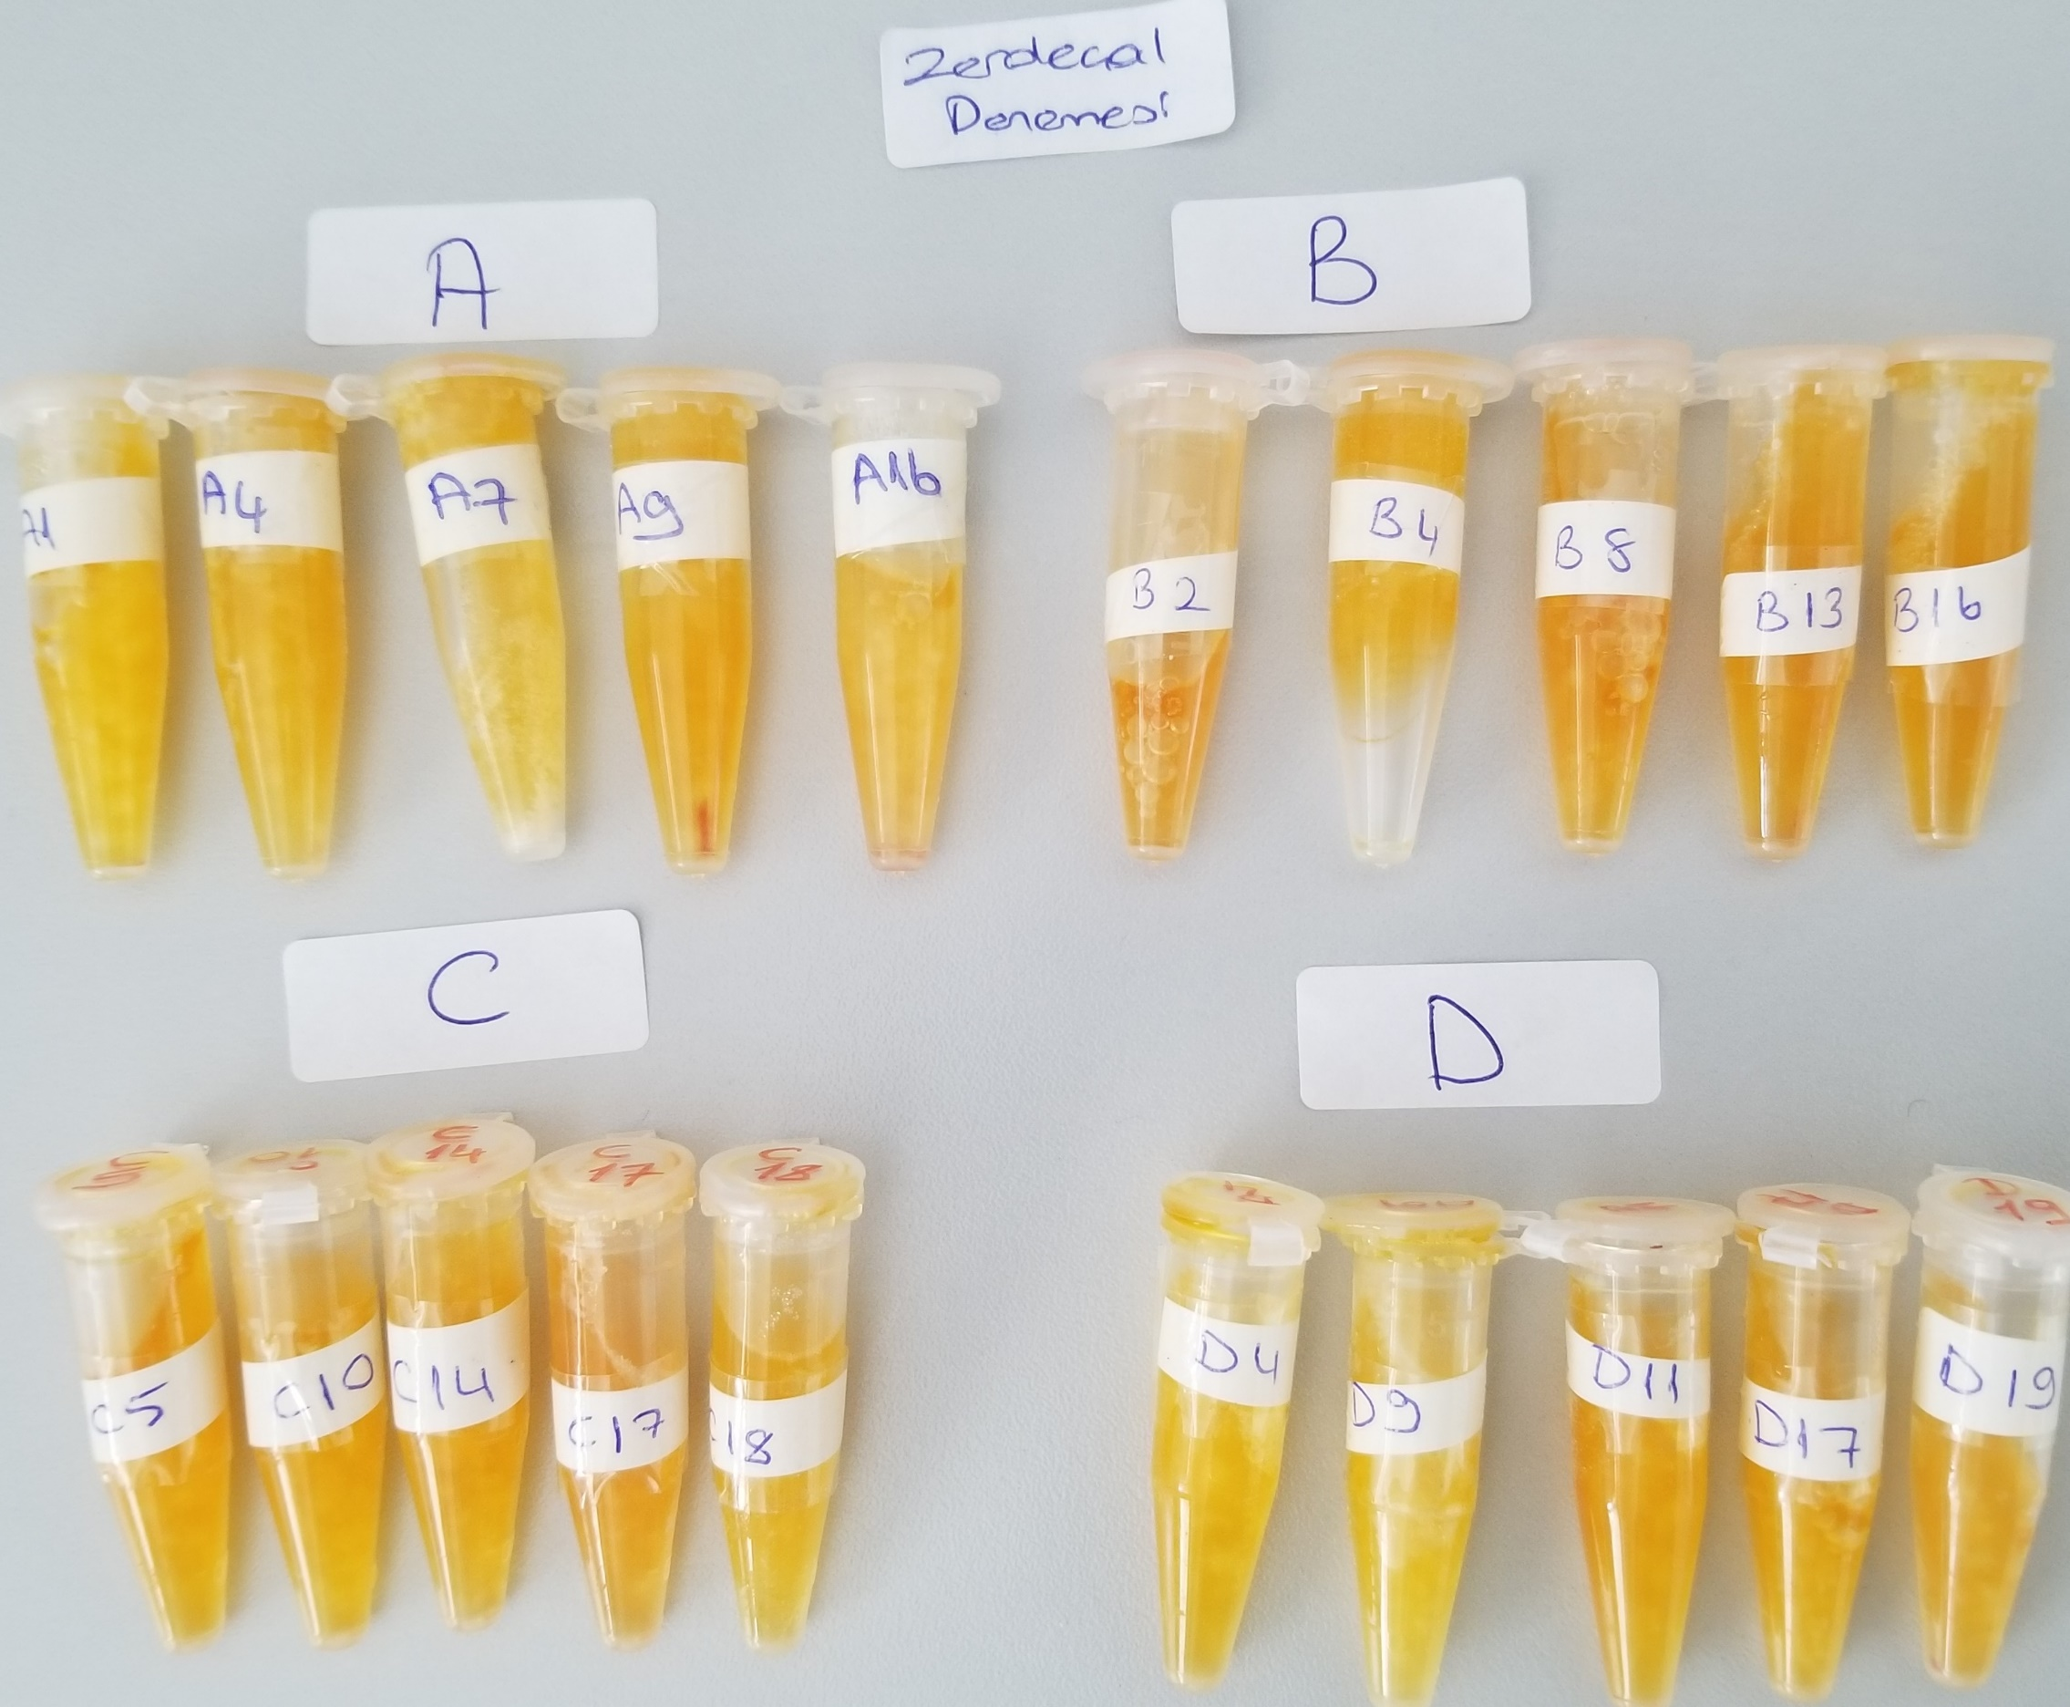
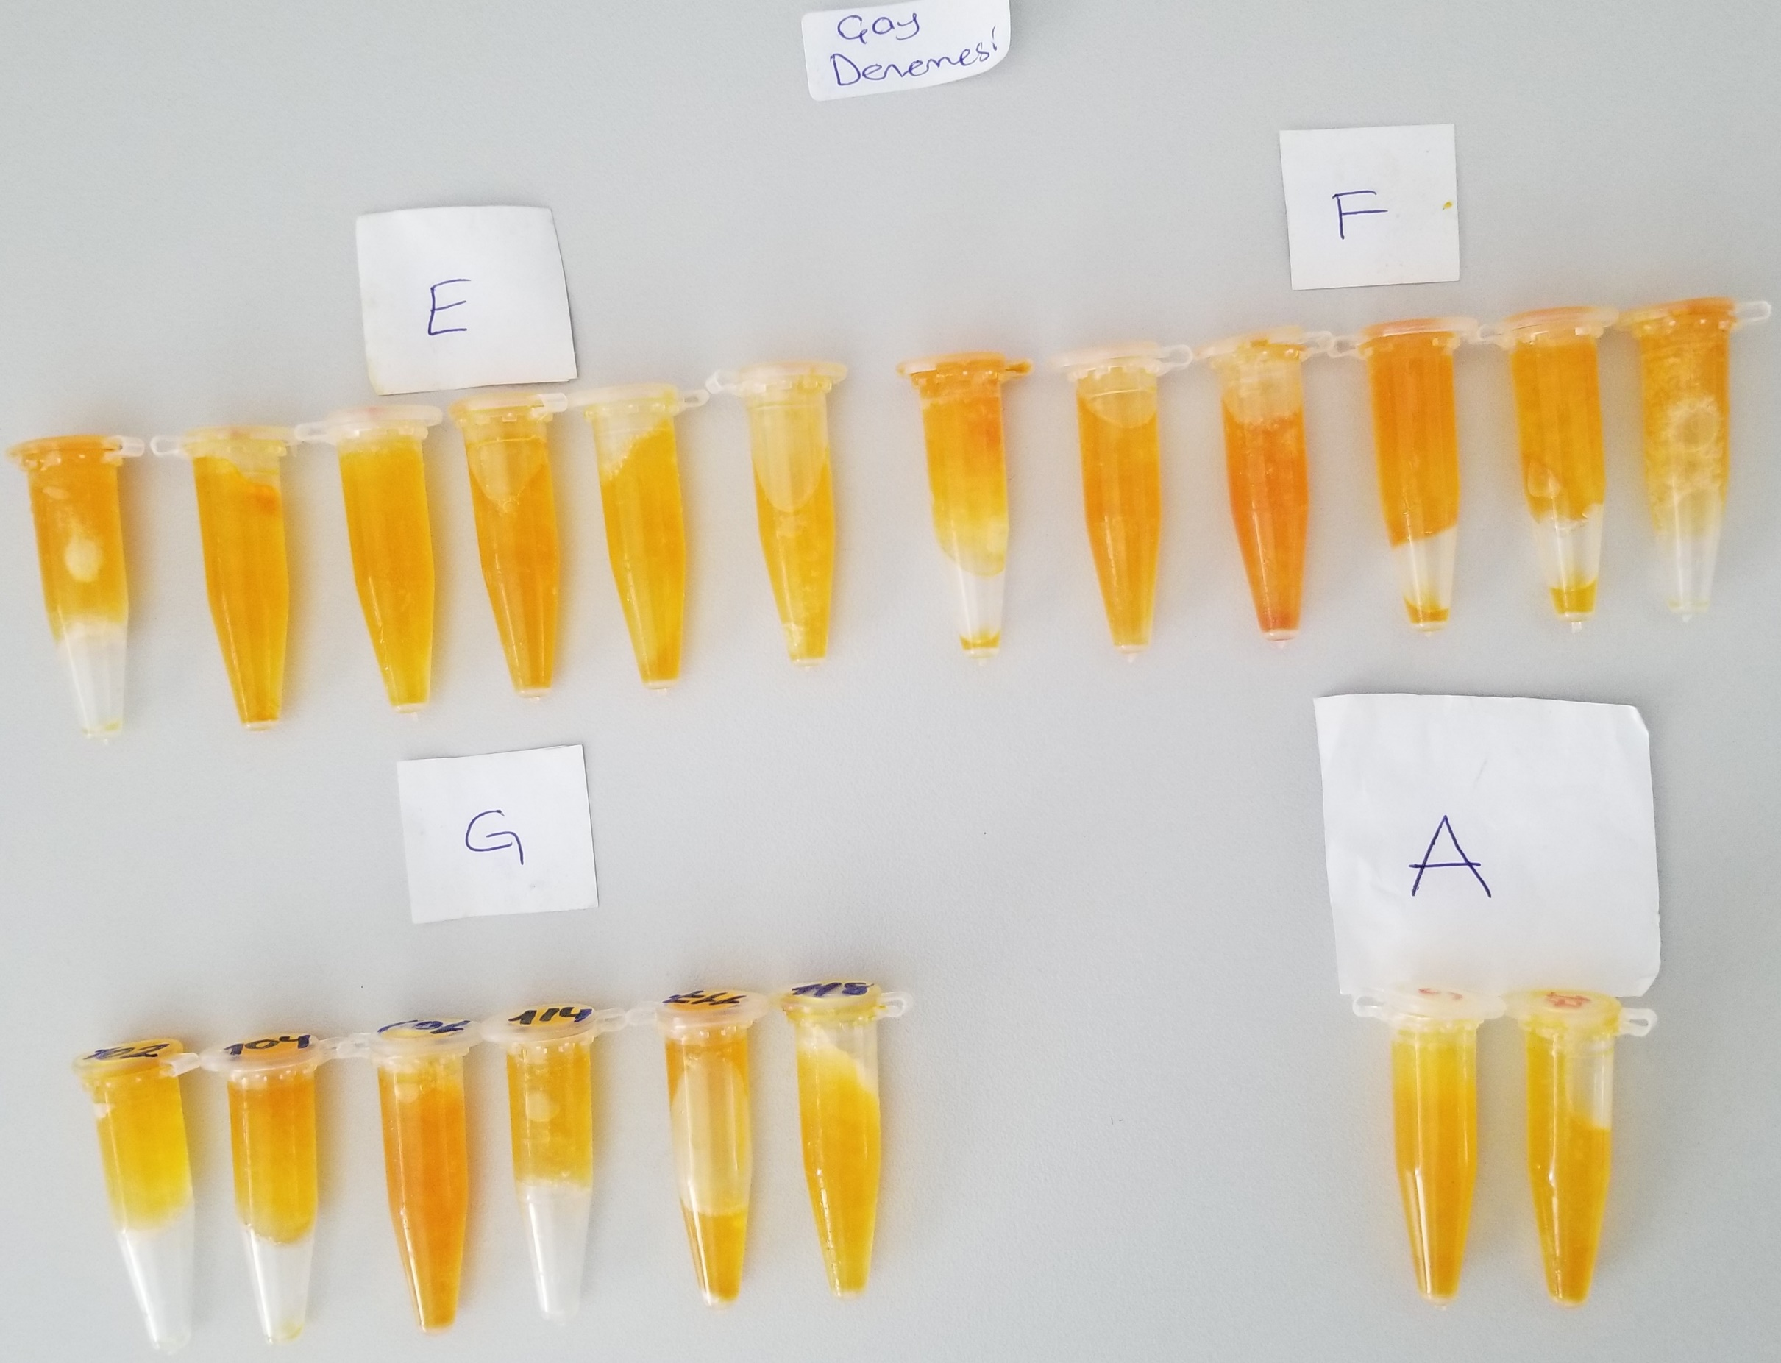
Numuneler | TAS (mmol/L) | TOS (µmol/L) | OSI | AST (U/L) | ALT (U/L)
(Zerdeçal)A-1 | 1.52 | 6.06 | 0.39868421053 | 343 | 27
(Zerdeçal)A-4 | 1.52 | 6.87 | 0.45197368421 | 306 | 20
(Zerdeçal)A-7 | 1.51 | 6.26 | 0.41456953642 | 468 | 16
(Zerdeçal)A-9 | 1.78 | 8.82 | 0.49550561798 | 277 | 10
(Zerdeçal)A-16 | 1.27 | 11.57 | 0.91102362205 | 457 | 14
(Zerdeçal)B-2 | 1.66 | 16.69 | 1.0054216867 | 489 | 17
(Zerdeçal)B-4 | 1.63 | 6.86 | 0.42085889571 | 368 | 11
(Zerdeçal)B-8 | 1.74 | 13.17 | 0.75689655172 | 504 | 10
(Zerdeçal)B-13 | 1.75 | 10.74 | 0.61371428571 | 477 | 13
(Zerdeçal)B-16 | 1.51 | 10.8 | 0.71523178808 | 181 | 11
(Zerdeçal)C-5 | 1.67 | 12.32 | 0.7377245509 | 493 | 11
(Zerdeçal)C-10 | 1.48 | 8.56 | 0.57837837838 | 470 | 9
(Zerdeçal)C-14 | 1.45 | 10.14 | 0.69931034483 | 454 | 13
(Zerdeçal)C-17 | 1.27 | 12.79 | 1.0070866142 | 428 | 7
(Zerdeçal)C-18 | 2.01 | 7.4 | 0.36815920398 | 402 | 16
(Zerdeçal)D-4 | 1.62 | 7.58 | 0.46790123457 | 544 | 8
(Zerdeçal)D-9 | 1.69 | 4.25 | 0.25147928994 | 381 | 9
(Zerdeçal)D-11 | 1.33 | 9.42 | 0.70827067669 | 277 | 9
(Zerdeçal)D-17 | 1.79 | 9.06 | 0.5061452514 | 403 | 9
(Zerdeçal)D-19 | 1.81 | 11.5 | 0.63535911602 | 466 | 9
(Çay)E-70 | 3.41 | 9.25 | 0.27126099707 | 305 | 15
(Çay)E-75 | 1.75 | 8.23 | 0.47028571429 | 311 | 9
(Çay)E-79 | 2.23 | 4.41 | 0.19775784753 | 479 | 9
(Çay)E-81 | 1.47 | 8.38 | 0.57006802721 | 309 | 11
(Çay)E-83 | 1.86 | 6.4 | 0.34408602151 | 195 | 15
(Çay)E-84 | 1.57 | 6.48 | 0.4127388535 | 275 | 10
(Çay)F-88 | 1.33 | 9.6 | 0.72180451128 | 162 | 8
(Çay)F-89 | 1.16 | 8.49 | 0.73189655172 | 587 | 9
(Çayl)F-90 | 1.88 | 11.93 | 0.63457446809 | 315 | 8
(Çay)F-92 | 1.72 | 8.64 | 0.5023255814 | 427 | 6
(Çay)F-93 | 1.7 | 8.61 | 0.50647058824 | 364 | 6
(Çay)F-101 | 1.49 | 7.5 | 0.5033557047 | 320 | 7
(Çay)G-102 | 1.92 | 6.57 | 0.3421875 | 321 | 7
(Çay)G-104 | 1.55 | 9.34 | 0.60258064516 | 337 | 10
(Çay)G-109 | 1.96 | 11.99 | 0.61173469388 | 421 | 8
(Çay)G-114 | 2.03 | 6.03 | 0.29704433498 | 478 | 9
(Çay)G-117 | 1.76 | 10.32 | 0.58636363636 | 237 | 10
(Çay)G-118 | 1.76 | 6.28 | 0.35681818182 | 258 | 11
(Çay)A-6veya9 | 1.86 | 7.19 | 0.38655913978 | 310 | 6
(Çay)A-17 | 1.84 | 4.69 | 0.25489130435 | 267 | 5

